Hoja1
 |  |  | EJERCICIO 02 METODO DE LA GRAN M

F.O. MAX z=x1+5x2 |  |  |  |  | z=x1+x5x2-Ma1-Ma2
S.a. | 2x1 +x2 <= 12 |  | 2X1+X2 +h1 = 12
 | 2x2>=6 |  | 2x2 -S1 +a1= 6 |  |  | PRIMERA FASE 1 |  |  | Z+a1+a2 = 0
 | 2x1-x2>=0 |  | 2x1-x2 -S2+a2 = 0 |  |  | seguda fase 2 |  |  | z-2x1-x2=0
$$∀X_{j}≥0 ^ X_{j∈}Z$$

 |  |  | Z | X1 | X2 | S1 | S2 | a1 | a2 | LD
 |  | F.0 | 1 | 0 | 0 | 0 | 0 | 1 | 1 | 0
 |  | RESTRI | 0 | 2 | 1 | -1 | -1 | 1 | 1 | 6 | *-1
 |  |  | 1 | -2 | -1 | 1 | 1 | 0 | 0 | -6

fase 02

 | z | x1 | x2 | h1 | s1 | s2 | a1 | a2 | LD | q
z | 1 | -2 | -1 | 0 | 1 | 1 | 0 | 0 | -6
h1 | 0 | 2 | 1 | 1 | 0 | 0 | 0 | 0 | 12 | 6
a1 | 0 | 0 | 2 | 0 | -1 | 0 | 1 | 0 | 6 | #DIV/0!
a2 | 0 | 2 | -1 | 0 | 0 | -1 | 0 | 1 | 0 | 0
z | 1 | 0 | 0 | 1 | 1 | 1 | 0 | 0 | 6 |  | 2
x1 | 0 | 1 | 0.5 | 0.5 | 0 | 0 | 0 | 0 | 6 | 12 | 2
a1 | 0 | 0 | 2 | 0 | -1 | 0 | 1 | 0 | 6 | 3 | 0
a2 | 0 | 0 | -2 | -1 | 0 | -1 | 0 | 1 | -12 | 6 | -2
 | 1 | 0 | 0 | 1 | 1 | 1 | 0 | 0 | 6 |  | 0
 | 0 | 1 | 0 | 0.5 | 0.25 | 0 | -0.25 | 0 | 4.50 |  | -0.5
 | 0 | 0 | 1 | 0 | -0.5 | 0 | 0.5 | 0 | 3 |  | 2
 | 0 | 0 | 0 | -1 | -1 | -1 | 1 | 1 | -6 |  | 2

 |  | solucion no

EJERCICIO 1
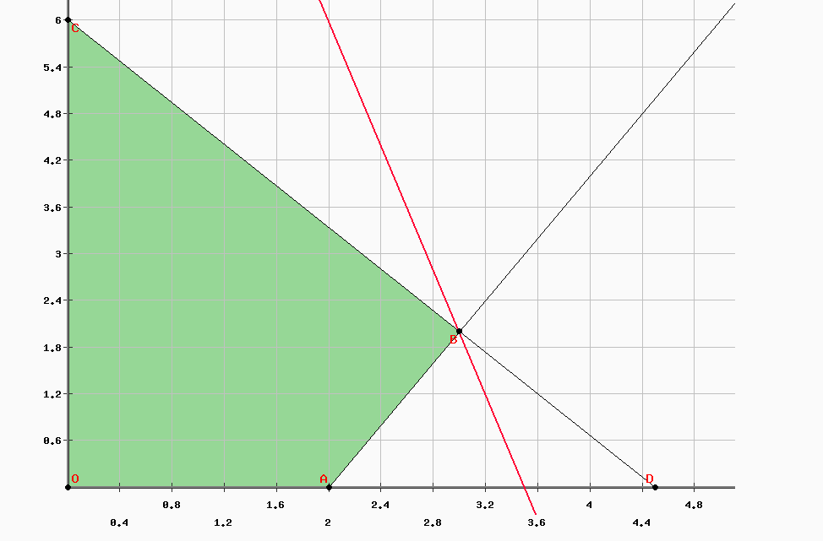
 | z=8x1+2x2 |  |  | z-8x1-2x2=0
 | 2x-x2 <=4 |  |  | 2x1-x2+h1=4 |  |  | VICTOR MANUEL CACERES PACO
 | 3x2+4x1<=18 |  |  | 3x2+4x1+h2=18

 | z | x1 | x2 | h1 | h2 | LD | q
z | 1 | -8 | -2 | 0 | 0 | 0 | [
h1 | 0 | 2 | -1 | 1 | 0 | 4 | 2
h2 | 0 | 4 | 3 | 0 | 1 | 18 | 4.5
z | 1 | 0 | -6 | 4 | 0 | 16 |  | 8
x1 | 0 | 1 | -0.5 | 0.5 | 0 | 2 | -4 | 2
h2 | 0 | 0 | 5 | -2 | 1 | 10 | 2 | -4
z | 1 | 0 | 0 | 1.6 | 1.2 | 28 |  | 6
x1 | 0 | 1 | 0 | 0.3 | 0.1 | 3 |  | 0.5
h2 | 0 | 0 | 1 | -0.4 | 0.2 | 2 |  | 5

z=28
x1=3 |  | solucio optima pero factible
x2=2
 | PARA TENER UN MAYOR BENEFICIO A 36 DOLARES SE DEBERA PRODUCIR 3VINO Y 2 DE VINAGRE

